画面変遷図
トップページ
検索結果
店舗詳細
予約
（有料会員のみ）

マイページ
会員情報編集
レビュー一覧
レビュー投稿
（有料会員のみ）

アカウント作成
有料会員登録
（無料会員のみ）

ログイン
有料会員解約

クレジットカード
編集
（有料会員のみ）

予約一覧

ログアウト

お気に入り一覧

パスワード
リセット

フローチャート
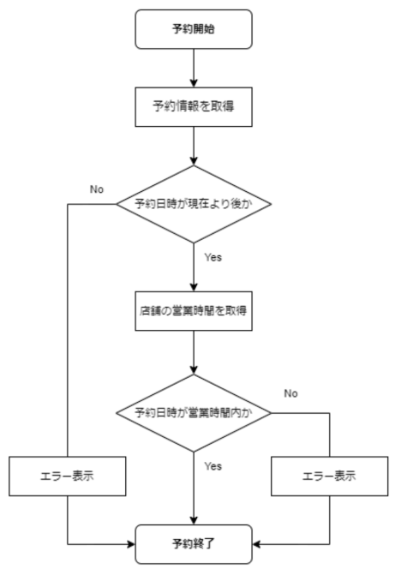

予約開始

予約情報を取得

予約日時が
現在より後か
No

Yes

店舗の営業時間を取得

Yes

予約日時が
営業時間内か
No

エラー表示
Yes
エラー表示

終了
終了
終了

